4. 인기검색어
4. 인기검색어

1. rest API에서 로그를 남김

2. 검색엔진 관리기 접속

3. 스케줄설정 (반영주기는 원하시는 주기로 설정하시면 됩니다) ※자동목록은 스케줄 시간에 맞춰 갱신 됨
=> 사전관리 -> 로그사전 -> 인기검색어 -> 자동목록 -> 스케줄설정 후 엔진적용
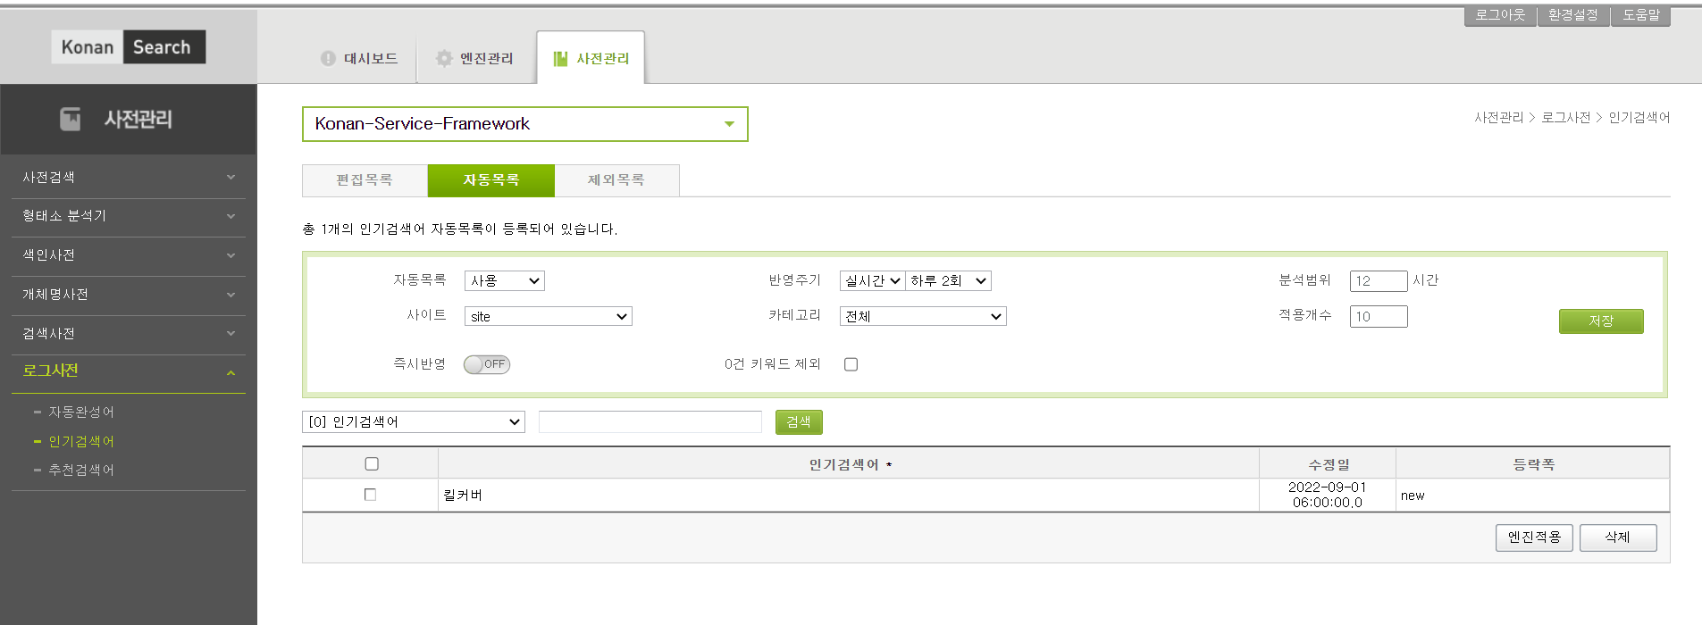

* 인기검색어 참고 url
http://4.230.9.118:7614/ksf/openapi.jsp#ppk-section | => string array 타입
http://4.230.9.118:7614/ksf/widget.jsp#rankings-section
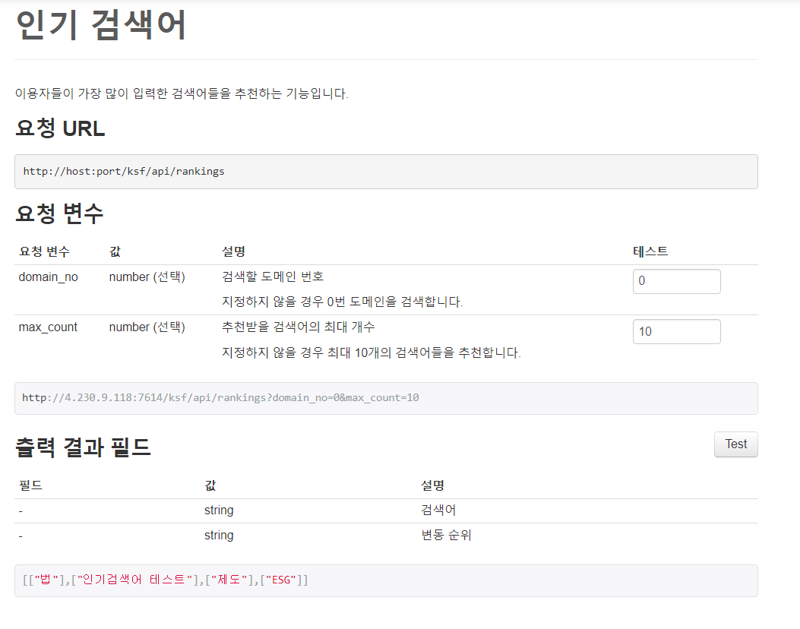

 |  | 다음과 같이 api를 날리시게 되면, 인기검색어 결과를 가져오게 됩니다.

5. 연관검색어
5. 연관검색어

1. rest API에서 로그를 남김

2. 검색엔진 관리기 접속

3. 연관검색어 사전등록
=> 사전관리 -> 로그사전 -> 추천검색어 -> 편집목록

연관검색어 사전 추가하는 법
1) | 오른쪽 하단 '추가' 클릭
2) | 추가하고자하는 단어 입력
3) | '엔진적용' 클릭
4) | '검색 미리보기'에서 확인 가능

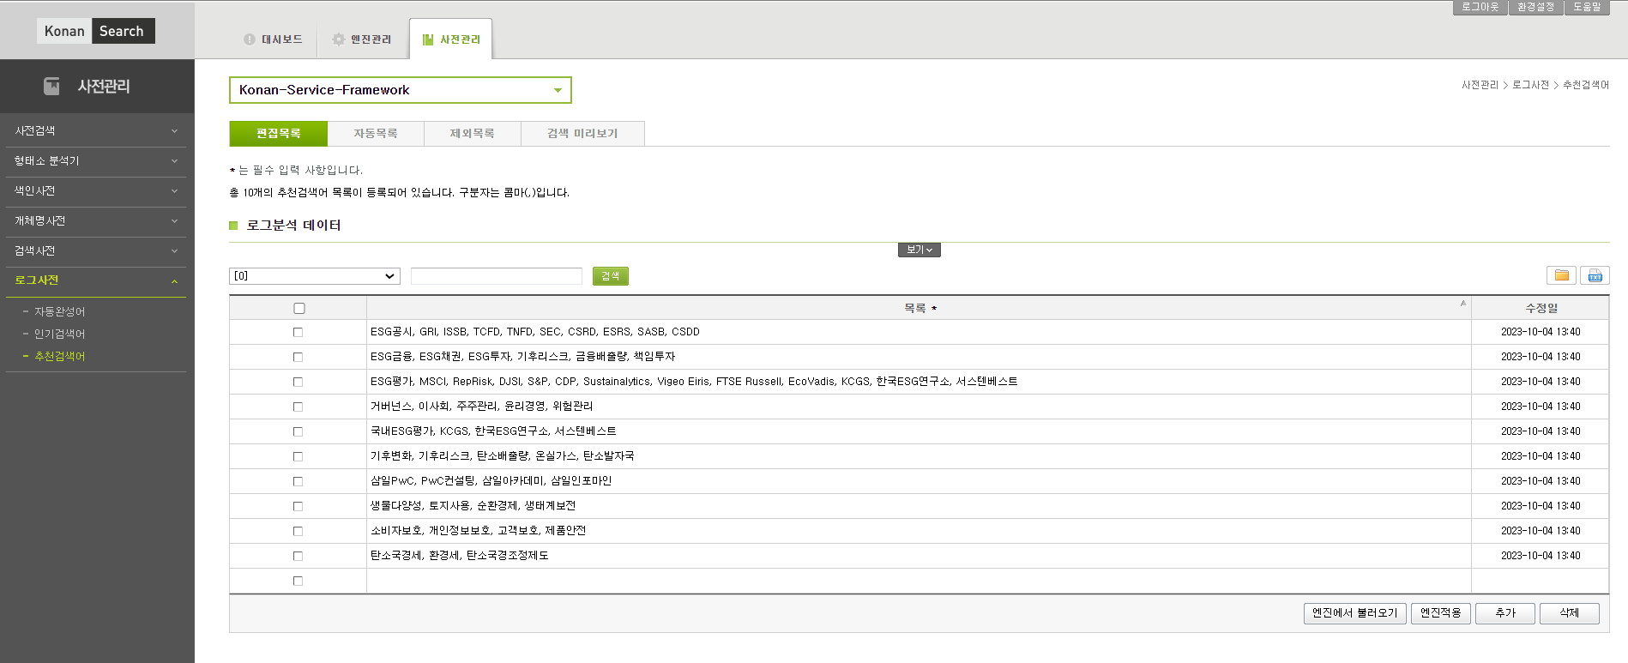

* 연관검색어 url
http://4.230.9.118:7614/ksf/openapi.jsp#rpk-section
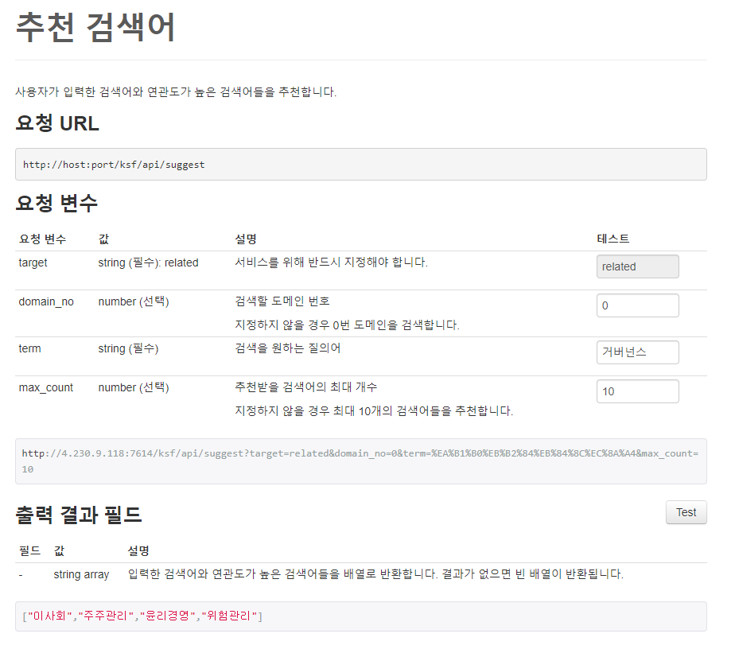

 |  |  | 다음과 같이 api를 날리시게 되면, 연관검색어 결과를 가져오게 됩니다.

 |  | 직접등록해 놓은 사전의 결과입니다.

6. 동의어 검색
6. 동의어 검색

1. rest API에서 로그를 남김

2. 검색엔진 관리기 접속

3. 동의어 사전등록
=> 사전관리 -> 검색사전 -> 동의어 -> 편집목록

동의어 사전 추가하는 법
1) | 오른쪽 하단 '추가' 클릭
2) | 추가하고자하는 단어 입력
3) | '엔진적용' 클릭
4) | '검색 미리보기'에서 확인 가능

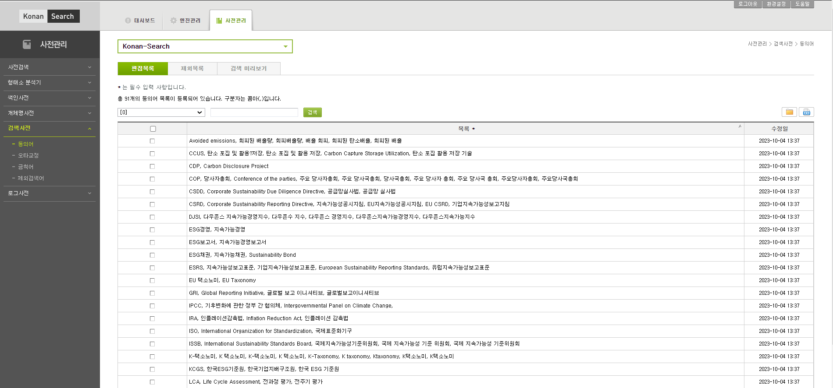

API |  | http://4.230.9.118:7577/search?select=*&from=doc.doc&where=text_idx%3d%27법%27 allword synonym('d0')

 |  | * 검색 API에서 synonym('d0') 사용하여 동의어 검색
 |  | * 따로 호출 필요하지 않음

